2. Penilaian SKP JPT

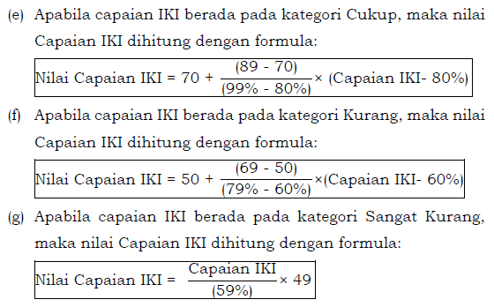
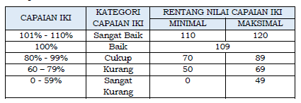
PENILAIAN SKP PEJABAT PIMPINAN TINGGI DAN PIMPINAN UNIT KERJA MANDIRI

#VALUE! |  |  |  |  |  | Periode Penilaian
 |  |  |  |  |  | 1 Juli s.d. 31 Desember 2021
PEGAWAI YANG DINILAI |  |  |  |  |  | PEJABAT PENILAI KINERJA
Nama |  | Ana |  |  |  | Nama |  | Anu
NIP |  | 1234567899 |  |  |  | NIP |  | 1234567899
Pangkat/Gol Ruang |  | bbbbbbbbbb |  |  |  | Pangkat/Gol Ruang |  | eeeeee
Jabatan |  | ccccccccc |  |  |  | Jabatan |  | ffffffffff
Unit Kerja |  | ddddddddd |  |  |  | Unit Kerja |  | ddddddddd
1 | 2 | 3 | 4 | 5 | 6 | 7 | 8 | 9 | 10 | 11 | 12 | 13
A. KINERJA UTAMA
No | Rencana Kinerja | Indikator Kinerja Individu | Target |  | Keterangan | Realisasi | Kondisi | Capaian IKI | Kategori Capaian | Nilai Capaian IKI | Jenis Kinerja Utama (1/2) | Nilai Tertimbang
 |  |  | Min | Max / Single Target | (Lamp. Huruf A, No. 1.b).2).(i)) |  |  |  |  |  |  |  | Jenis Kinerja Utama (KU) | Jumlah KU | Bobot | Nilai Tertimbang
1 |  |  |  |  | - |  | Normal | 110.00% | Sangat Baik | 120.0 | 1 | 120.0 | 1 | 12 | 100% | 120.0
2 |  |  |  |  | - |  | Normal | 110.00% | Sangat Baik | 120.0 | 1 |  | 2 | 1 | 0% | 0.0
3 |  |  |  |  | - |  | Normal | 110.00% | Sangat Baik | 120.0 | 1
4 |  |  |  |  | - |  | Normal | 110.00% | Sangat Baik | 120.0 | 1
5 |  |  |  |  | - |  | Normal | 110.00% | Sangat Baik | 120.0 | 1
6 |  |  |  |  | - |  | Normal | 110.00% | Sangat Baik | 120.0 | 1
7 |  |  |  |  | - |  | Normal | 110.00% | Sangat Baik | 120.0 | 1
8 |  |  |  |  | - |  | Normal | 110.00% | Sangat Baik | 120.0 | 1
9 |  |  |  |  | - |  | Normal | 110.00% | Sangat Baik | 120.0 | 1
10 |  |  |  |  | - |  | Normal | 110.00% | Sangat Baik | 120.0 | 1
11 |  |  |  |  | - |  | Normal | 110.00% | Sangat Baik | 120.0 | 1
12 |  |  |  |  | - |  | Normal | 110.00% | Sangat Baik | 120.0 | 1
13 |  |  |  |  | - |  | Normal | 110.00% | Sangat Baik | 120.0 | 2
B. KINERJA TAMBAHAN
No | Rencana Kinerja | Indikator Kinerja Individu | Target |  | Keterangan | Realisasi | Kondisi | Capaian IKI | Kategori Capaian | Bobot Capaian | Nilai Capaian IKI | Nilai Tertimbang
 |  |  | Min | Max / Single Rate | (Lamp. Huruf A, No. 1.b).2).(i))
1 | a1 | b1 | - | - | - |  | Normal | 110.00% | Sangat Baik |  | 120.0 | 0.000
Nilai Tertimbang Kinerja Tambahan |  |  |  |  |  |  |  |  |  |  |  | 0.000
Nilai SKP |  |  |  |  |  |  |  |  |  |  |  | 120.000

 |  |  |  |  |  |  |  |  |  |  | Siulak, 31 Desember 2021

 |  |  |  |  |  |  |  |  |  |  | Anu

3Penilaian Prestasi Kerja_Cetak
PENILAIAN PRESTASI KERJA PNS
Periode : 1 Juli s.d. 31 Desember 2021

PEJABAT PENILAI |  | PNS YANG DINILAI |  | 89.00
NAMA | Anu | NAMA | Ana
NIP | 1234567899 | NIP | 1234567899
INPUT NILAI SKP DAN PERILAKIU
PANGKAT/GOL | eeeeee | PANGKAT/GOL | bbbbbbbbbb
JABATAN | ffffffffff | JABATAN | ccccccccc
UNIT KERJA | ddddddddd | UNIT KERJA | ddddddddd
TANGGAL PENILAIAN
UNSUR YANG DINILAI |  | NILAI | SEBUTAN
A. SASARAN KERJA PEGAWAI (SKP) |  | 90.00 | (Baik)
B. PERILAKU KERJA PEGAWAI |  | 76.00 | (Baik)
1. Orientasi Pelayanan |  | 89.00 | (Baik)
2. Integritas |  | 90.00 | (Baik)
3. Komitmen |  | 89.00 | (Baik)
4. Disiplin |  | 90.00 | (Baik)
5. Kerjasama |  | 98.00 | (Sangat Baik)
6. Kepemimpinan
NILAI PRESTASI |  | 84.40

 |  | Siulak, 31 Desember 2021
PEJABAT PENILAI |  | PNS YANG DINILAI

(Anu) |  | (Ana)
(1234567899) |  | (1234567899)

4. Penilaian Kinerja_Cetak
PENILAIAN KINERJA PNS
Periode : 1 Juli s.d. 31 Desember 2021

PEJABAT PENILAI |  | PNS YANG DINILAI |  | 109.00
NAMA | Anu | NAMA | Ana
NIP | 1234567899 | NIP | 1234567899
PANGKAT/GOL | eeeeee | PANGKAT/GOL | bbbbbbbbbb
JABATAN | ffffffffff | JABATAN | ccccccccc
UNIT KERJA | ddddddddd | UNIT KERJA | ddddddddd
TANGGAL PENILAIAN
INPUT NILAI SKP DAN PERILAKIU
UNSUR YANG DINILAI |  | NILAI | SEBUTAN
A. SASARAN KINERJA PEGAWAI (SKP) |  | 120.00 | (Sangat Baik)
B. PERILAKU KERJA PEGAWAI |  | 87.20 | (Cukup)
INPUT NILAI IDE BARU
1. Orientasi Pelayanan |  | 109.00 | (Baik)
2. Inisiatif Kerja |  | 109.00 | (Baik)
3. Komitmen |  | 109.00 | (Baik)
4. Kerjasama |  | 109.00 | (Baik)
5. Kepemimpinan

NILAI KINERJA PNS |  | 110.16
C.IDE BARU |  | -
NILAI AKHIR |  | 110.16

 |  | Siulak, 31 Desember 2021
PNS YANG DINILAI |  | PEJABAT PENILAI KINERJA

(Ana) |  | (Anu)
(1234567899) |  | (1234567899)

